怪物参数表
 | 进攻单位生命值-[(防御单位攻击范围有效可移动路径长度/进攻单位移动速度)*防御单位dps]
enemy1等级 | 怪物基础HP | 怪物基础速度 | 怪物基础价钱 | 怪物成长率
1.0 | 110.0 | 4.0 | 10.0 | 2.0
2.0 | 220.0 | 4.0 | 20.0 | 2.0
3.0 | 440.0 | 4.0 | 40.0 | 2.0
4.0 | 880.0 | 4.0 | 80.0 | 2.0
5.0 | 1760.0 | 4.0 | 160.0 | 2.0

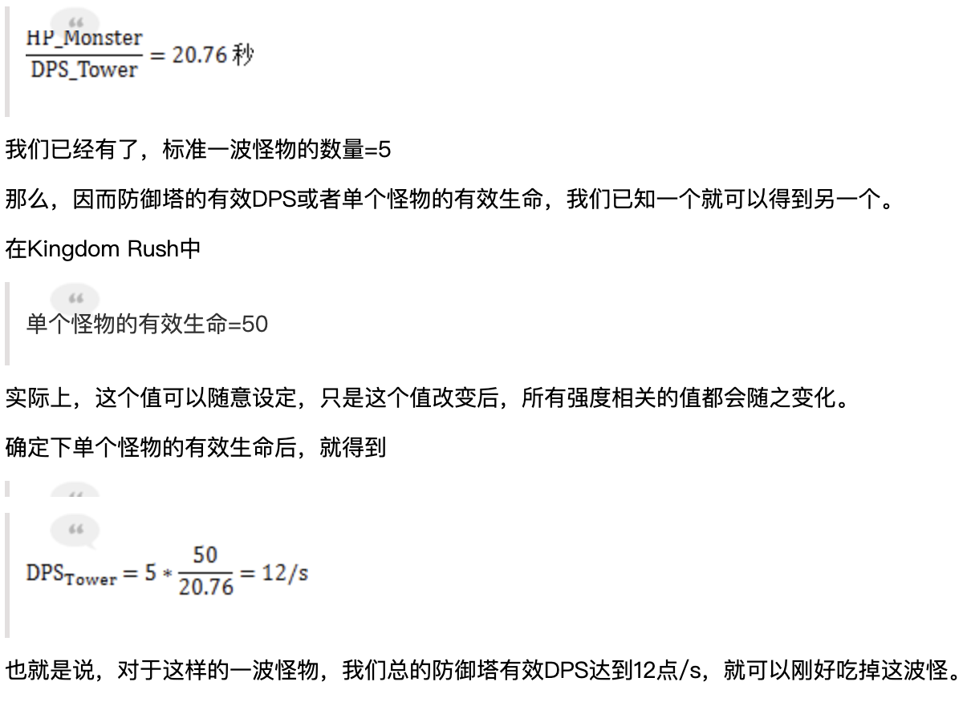
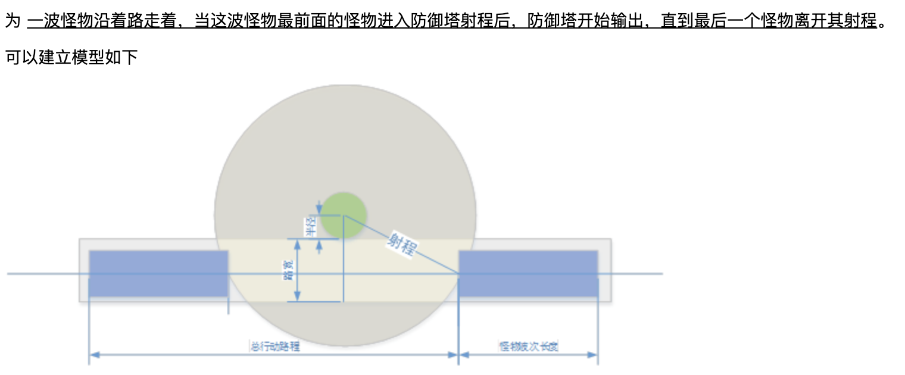
enemy2等级 | 怪物基础HP | 怪物基础速度 | 怪物基础价钱 | 怪物成长率
1.0 | 154.0 | 4.0 | 20.0 | 2.0
2.0 | 308.0 | 4.0 | 40.0 | 2.0
3.0 | 616.0 | 4.0 | 80.0 | 2.0
4.0 | 1232.0 | 4.0 | 160.0 | 2.0
5.0 | 2464.0 | 4.0 | 320.0 | 2.0

enemy3等级 | 怪物基础HP | 怪物基础速度 | 怪物基础价钱 | 怪物成长率
1.0 | 198.0 | 4.8 | 30.0 | 2.0
2.0 | 396.0 | 4.8 | 60.0 | 2.0
3.0 | 792.0 | 4.8 | 120.0 | 2.0
4.0 | 1584.0 | 4.8 | 240.0 | 2.0
5.0 | 3168.0 | 4.8 | 480.0 | 2.0

enemy4等级 | 怪物基础HP | 怪物基础速度 | 怪物基础价钱 | 怪物成长率
1.0 | 330.0 | 4.0 | 40.0 | 2.0
2.0 | 660.0 | 4.0 | 80.0 | 2.0
3.0 | 1320.0 | 4.0 | 160.0 | 2.0
4.0 | 2640.0 | 4.0 | 320.0 | 2.0
5.0 | 5280.0 | 4.0 | 640.0 | 2.0

enemy5等级 | 怪物基础HP | 怪物基础速度 | 怪物基础价钱 | 怪物成长率
1.0 | 440.0 | 4.4 | 50.0 | 2.0
2.0 | 880.0 | 4.4 | 100.0 | 2.0
3.0 | 1760.0 | 4.4 | 200.0 | 2.0
4.0 | 3520.0 | 4.4 | 400.0 | 2.0
5.0 | 7040.0 | 4.4 | 800.0 | 2.0

enemy6等级 | 怪物基础HP | 怪物基础速度 | 怪物基础价钱 | 怪物成长率
1.0 | 440.0 | 5.2 | 60.0 | 2.0
2.0 | 880.0 | 5.2 | 120.0 | 2.0
3.0 | 1760.0 | 5.2 | 240.0 | 2.0
4.0 | 3520.0 | 5.2 | 480.0 | 2.0
5.0 | 7040.0 | 5.2 | 960.0 | 2.0

enemy7等级 | 怪物基础HP | 怪物基础速度 | 怪物基础价钱 | 怪物成长率
1.0 | 187.0 | 16.0 | 70.0 | 2.0
2.0 | 374.0 | 16.0 | 140.0 | 2.0
3.0 | 748.0 | 16.0 | 280.0 | 2.0
4.0 | 1496.0 | 16.0 | 560.0 | 2.0
5.0 | 2992.0 | 16.0 | 1120.0 | 2.0

enemy8等级 | 怪物基础HP | 怪物基础速度 | 怪物基础价钱 | 怪物成长率
1.0 | 440.0 | 8.0 | 80.0 | 2.0
2.0 | 880.0 | 8.0 | 160.0 | 2.0
3.0 | 1760.0 | 8.0 | 320.0 | 2.0
4.0 | 3520.0 | 8.0 | 640.0 | 2.0
5.0 | 7040.0 | 8.0 | 1280.0 | 2.0

enemy9等级 | 怪物基础HP | 怪物基础速度 | 怪物基础价钱 | 怪物成长率
1.0 | 3520.0 | 1.6 | 90.0 | 2.0
2.0 | 7040.0 | 1.6 | 180.0 | 2.0
3.0 | 14080.0 | 1.6 | 360.0 | 2.0
4.0 | 28160.0 | 1.6 | 720.0 | 2.0
5.0 | 56320.0 | 1.6 | 1440.0 | 2.0

